Hoja1
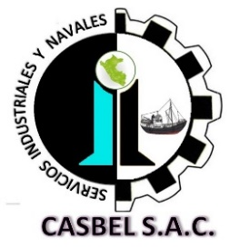

COTIZACIÓN POR SERVICIO
004

Fecha: | 28 de Diciembre de 2020 |  | Telefonos: | 986636584 - 986183519
Cliente: | PESQUERA ALTAIR SAC.
Contacto: | Ing. Fernando León |  | Área : | PLANTA
Estimados sírvanse a revisar nuestra propuesta de cotización:
Item | DESCRIPCION |  | M2 | C°x M2- Limpieza Manual Mecanica | C° TOTAL (S/ )
1 | LIMPIEZA MECANICA Y PINTADO DE ZOCALO DE CONCRETO (SALA DE FILETERO)
 | Limpiza manual mecanica |  | 39 | 4.5 | 175.5
 | Aplicación de 01 CAPA DE PINTURA |  | 39 | 2.5 | 97.5
 |  |  |  | COSTO TOTAL SIN PINTURA | S/.273.00
2 | COSTO DE PINTURAS EPOXICAS PARA RECUBRIMIENTO
PINTADO DE ZOCALO DE SALA DE FILETEO
Jet 62 ZP Anticorrosivo rojo oxido (gl) |  | Capa Base | 16 | 119.7 | 1915.2
Durapox Esmalte 950 amarillo 1300 c/cat |  | Capa Acabado | 5 | 174 | 870
Jet Ecopoxy 90 |  | Disolvente | 1 | 72 | 72
Trapo idustrial |  | 3kg. | 3 | 6 | 18
 |  |  |  |  | 2,875.20
 |  |  |  | COSTO TOTAL SIN IGV (INCLUYE PINTURA) | S/.3,148.20

Consideraciones:

- Los precios indicados no incluyen I.G.V.
- Para los servicios a todo costo se requiere el 40% antes de iniciar, 30% durante las actividades y el 30% al final.
- La empresa contratista pone en obra (herramientas, maquinaria y equipo, personal calificado con sus respectivos implementos de seguridad Epps)
- La presente cotización es valida durante los próximos 05 días.
Esperamos su pronta respuesta; nos ponemos a disposición para cualquier consulta.
ADMINISTRACION DE CASBEL S.A.C.
¡Dios le bendiga!

